「食品」商品規格
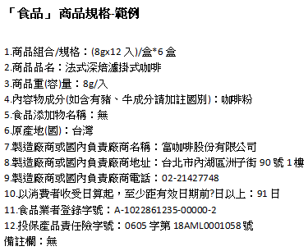
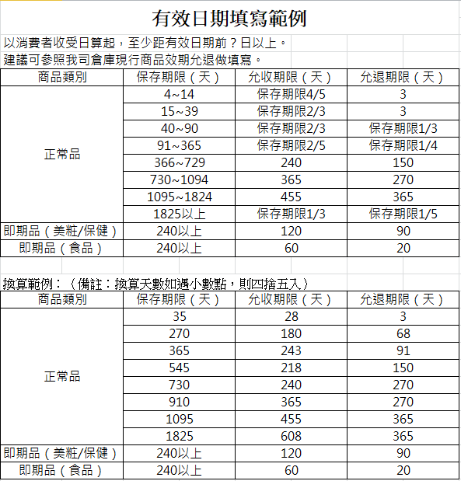
1.商品組合/規格： 2.商品品名： 3.商品重(容)量： 4.內容物成分(如含有豬、牛成分請加註國別)： 5.食品添加物名稱： 6.原產地(國)： 7.製造廠商或國內負責廠商名稱： 8.製造廠商或國內負責廠商地址： 9.製造廠商或國內負責廠商電話： 10.以消費者收受日算起，至少距有效日期前?日以上： 11.食品業者登錄字號： 12.投保產品責任險字號： 備註欄：

「保健」商品規格
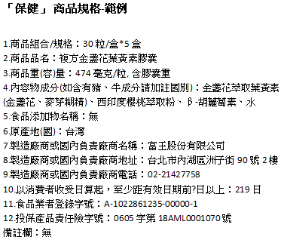
1.商品組合/規格： 2.商品品名： 3.商品重(容)量： 4.內容物成分(如含有豬、牛成分請加註國別)： 5.食品添加物名稱： 6.原產地(國)： 7.製造廠商或國內負責廠商名稱： 8.製造廠商或國內負責廠商地址： 9.製造廠商或國內負責廠商電話： 10.以消費者收受日算起，至少距有效日期前?日以上： 11.食品業者登錄字號： 12.投保產品責任險字號： 備註欄：

「乙類成藥」商品規格
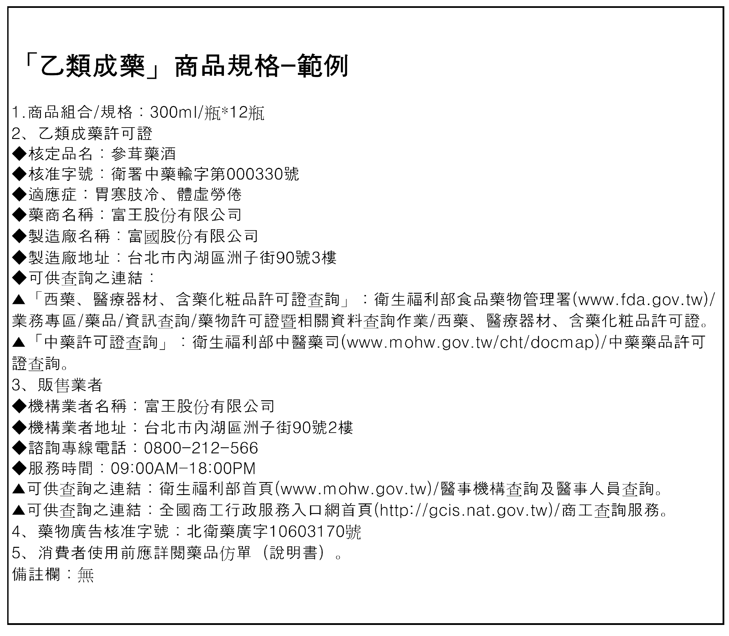
1、商品組合/規格： 2、乙類成藥許可證 ◆核定品名： ◆核准字號： ◆適應症： ◆藥商名稱： ◆製造廠名稱： ◆製造廠地址： ◆可供查詢之連結： ▲「西藥、醫療器材、含藥化粧品許可證查詢」：衛生福利部食品藥物管理署(www.fda.gov.tw)/業務專區/藥品/資訊查詢/藥物許可證暨相關資料查詢作業/西藥、醫療器材、含藥化粧品許可證。 ▲「中藥許可證查詢」：衛生福利部中醫藥司(www.mohw.gov.tw/cht/docmap)/中藥藥品許可證查詢。 3、販售業者 ◆機構業者名稱： ◆機構業者地址： ◆諮詢專線電話： ◆服務時間： ▲可供查詢之連結：衛生福利部首頁(www.mohw.gov.tw)/醫事機構查詢及醫事人員查詢。 ▲可供查詢之連結：全國商工行政服務入口網首頁(http://gcis.nat.gov.tw)/商工查詢服務。 4、藥物廣告核准字號：(若述及相關有”醫療效能”等內文→需填寫) 5、消費者使用前應詳閱藥品仿單（說明書）。 備註欄：

「醫療器材」商品規格
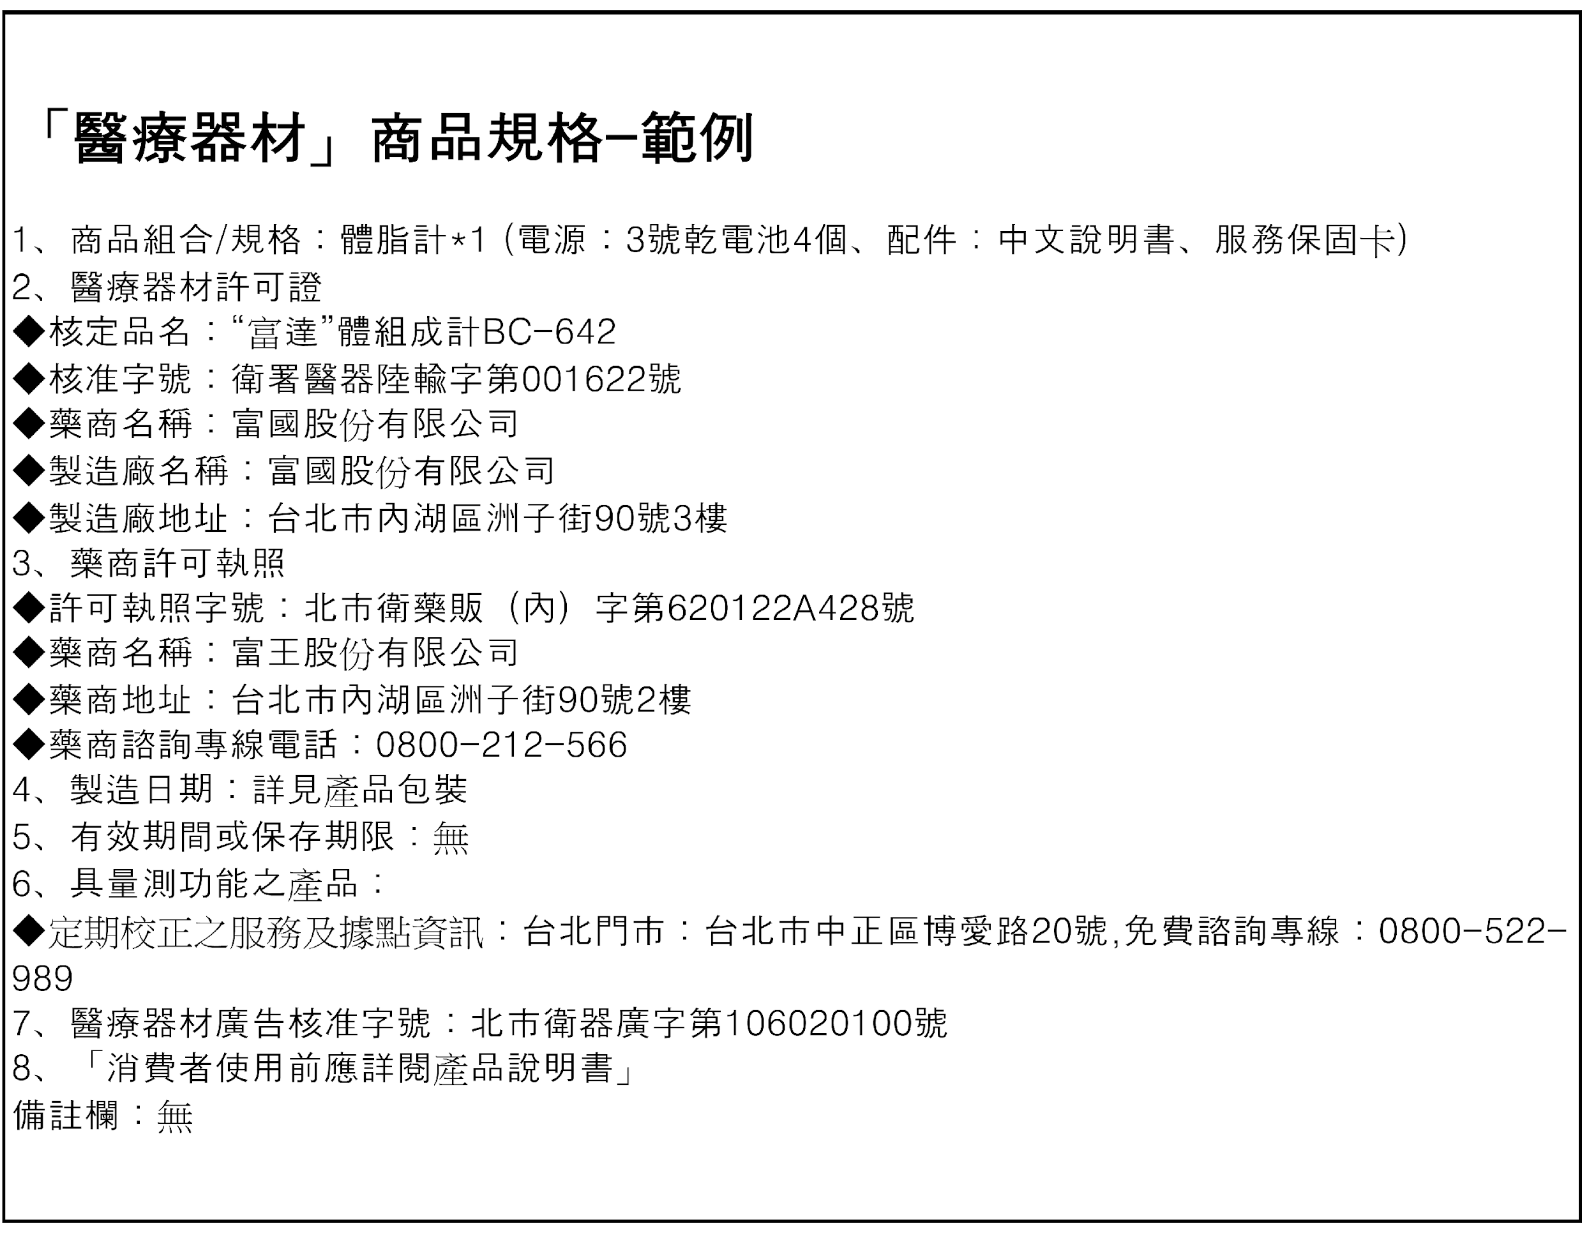
1、商品組合/規格： 2、醫療器材許可證 ◆核定品名： ◆核准字號： ◆藥商名稱： ◆製造廠名稱： ◆製造廠地址： 3、藥商許可執照 ◆許可執照字號： ◆藥商名稱： ◆藥商地址： ◆藥商諮詢專線電話： 4、製造日期： 5、有效期間或保存期限： 6、具量測功能之產品：(若為量測功能產品→須載明提供定期校正之服務及據點資訊) ◆定期校正之服務及據點資訊： 7、醫療器材廣告核准字號：(若述及相關有”醫療效能”等內文→需填寫) 8、「消費者使用前應詳閱產品說明書」 備註欄：

